关系图
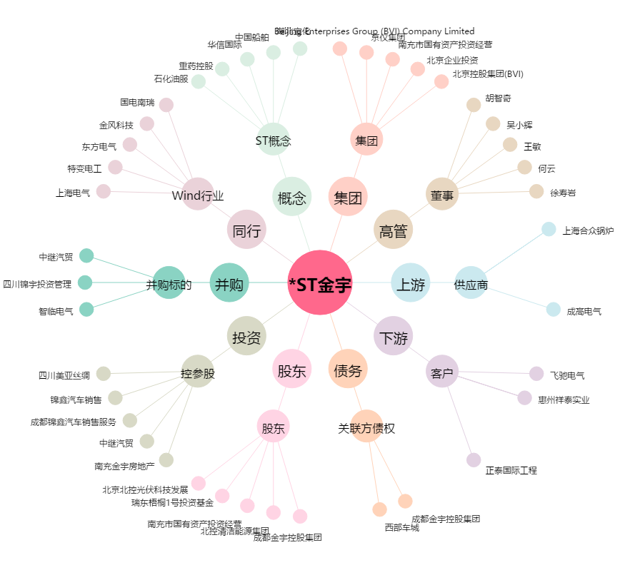
*ST金宇[000803.SZ] - 关系概览图

